①基本情報
※黄色でハイライトされた
セルのみご記入くだい
＜選考時の評価ポイント＞
実効性 明確な成果が期待されること
効率性 助成金額に見合った成果が期待されること
信頼性 社会的信用があり、 プロジェクトの確実な実施が見込まれること
協働性 地域特性を考慮し、地域や企業、行政などを 巻き込み協働する活動であること
自立性 助成終了後の活動の展開や成果物の活用法 が明確で、自立していく道筋があるもの
発展性 (継続案件)
今までの活動や成果を通じて、更なる 人的・地域的な広がりが期待されること
「生物多様性」と「気候変動」のうち、主たるものをひとつ選択して下さい。
【国内プロジェクト】 ｢トヨタ環境活動助成プログラム」2020年度申請書 ＜改訂版＞
Ａ．基本情報 |  |  |  |  |  |  |  | 受付番号 |  | S2020-
A-1. 対象分野 |  |  |  |  |  |  |  |  | 過去に当助成プログラムへの申請有無 |  |  | ---
--選択してください--
A-１a. プロジェクト名 主題 | （40字程度まで）
事務局住所を、郵便番号、都道府県、市区町村、それ以降、に分けてご記入下さい。
 |  |  |  |  |  |  |  |  |  |  |  |  | 入力文字数： | 0 | 文字

運営スタッフ数： 団体の会員数ではなく、団体の運営に直接従事している方の人数をご記入下さい。
Ｂ．団体概要
B-1. 団体概要
団体名
事務局住所 | 郵便番号 |  | 都道府県 |  | 市区町村以下の住所
 | 〒 |  | --選択してください--
 | TEL |  |  |  |  | FAX
「年間総事業費」の最新年度実績を記入し、当該実績に関する会計報告資料の提出の可能性をお答え下さい。
設立年月 (西暦） |  | 年 | ------ | 月 | 運営スタッフ数 |  | 有給 |  | 名 | 無給 |  | 名
年間の事業規模 | 収入 |  |  | 円 | 支出 |  |  | 円 | 年次会計報告書 提出の可否 |  | --選択してください--
団体ウェブサイトURL
主な活動実績 ［活動場所・活動内容等を 箇条書でご記入ください］ （400字程度） |  |  |  |  |  |  |  |  |  |  |  |  | 入力文字数： | 0 | 文字
指定字数の範囲内で
まとめてください。
改行：ALT＋Enterキー
貴団体が過去に採択された 実績年度を選択して下さい。
(活動年度ではありません）
主な助成実績について、助成 主体・助成件名・助成期間等 についてご記入下さい。
改行：ALT + ENTER
過去の本プログラム助成実績 (採択年度） | 実績 有無 | 選択してください | 該当年度 （実績ありの場合） |  | - |  | - |  | - |  | -
 |  |  |  |  | - |  | - |  | - |  | -
本プログラム以外の 過去５年間で受けた助成実績 [箇条書でご記入ください］

主な表彰実績について、表彰 主体・表彰件名・表彰年度等に ついてご記入下さい。
主要な表彰実績等 [箇条書でご記入ください］

B-2. 団体代表者
氏名 |  |  |  |  | Email
団体内所属／役職
・申請内容について対応できる方
２名の連絡先を必ず記入ください。
・Emailアドレスは誤りのないように
ご記入ください （半角英数字）
TEL |  |  |  |  | FAX

B-3. プロジェクト実施担当者（代表者の他に、必ず担当者２名のご連絡先を記載して下さい。）
担当者 氏名 |  |  |  |  | Email
団体内所属／役職
TEL |  |  |  |  | FAX
担当者 氏名 |  |  |  |  | Email
申請プロジェクトの概要を、
指定字数で簡潔にご記入下さい。
改行：ALT＋Enterキー
団体内所属／役職
TEL |  |  |  |  | FAX

水色でハイライトされたセルは、自動計算の上で表示されますので、入力不要です。
C．プロジェクト概要
プロジェクト概要 （200字程度） |  |  |  |  |  |  |  |  |  |  |  |  | 入力文字数： | 0 | 文字
申請金額 | ¥- |  |  |  | 実施月数 |  |  |  | #VALUE! |  |  | か月
(※注）
①当申請書のファイル名は、申請団体名に
変更の上、申請書受付アドレスへお送りください
②「ﾌﾟﾛｼﾞｪｸﾄ概要」ｼｰﾄ、「ｽｹｼﾞｭｰﾙと予算」ｼｰﾄに
ついても、忘れずにご記入下さい。
③過去に採択されたプロジェクトの継続(テーマや
実施地域が同一)の場合は「継続ﾃｰﾏ」ｼｰﾄも記入
してください。
予算の合計が300万円を
超過するとエラーメッセージが
表示されます。

②ﾌﾟﾛｼﾞｪｸﾄ概要
※黄色でハイライトされた
セルのみご記入くだい
＜選考時の評価ポイント＞
実効性 明確な成果が期待されること
効率性 助成金額に見合った成果が期待されること
信頼性 社会的信用があり、 プロジェクトの確実な実施が見込まれること
協働性 地域特性を考慮し、地域や企業、行政などを 巻き込み協働する活動であること
自立性 助成終了後の活動の展開や成果物の活用法 が明確で、自立していく道筋があるもの
発展性 (継続案件)
今までの活動や成果を通じて、更なる 人的・地域的な広がりが期待されること
D．プロジェクト詳細
D-1. プロジェクト実施期間 （2年以内） |  | D-2. プロジェクト実施地域
開始 | 終了 | 都道府県、 および都市名
-選択してください- | -選択してください-

プロジェクト実施地域名をご記入
下さい。広域の場合には、複数を
列挙してください。
地域名は、日本語/英語を
併記してください。
改行： ALT+Enterキー
D-3. プロジェクト実施事項 ①活動の背景・必要性を簡潔に記載して下さい。300字程度
 |  |  |  |  |  |  |  | 入力文字数： | 0 | 文字
②活動の目的（何をなんのために実施するのか）を簡潔に記載して下さい。300字程度
改行： ALT+Enterキー
 |  |  |  |  |  |  |  | 入力文字数： | 0 | 文字
③貴団体の実動人数、他の主体(行政、地域等)との協働などについて記載して下さい。 ）200字程度
改行： ALT+Enterキー
 |  |  |  |  |  |  |  | 入力文字数： | 0 | 文字
④具体的な活動(どのように実施するのか）を簡潔に記載して下さい。300字程度
改行： ALT+Enterキー
１） 活動地の環境
①～⑤にあてはまらない場合は、⑥～⑩に
記入してください。
２） 活動内容
④ 保護する希少動植物を（ ）内に記入してください
⑤ 環境保全・再生活動等によって得られた生産物
（e.g. 薪、炭、茅など）を（ ）内に記入してください
⑨、⑩ ：①～⑧に当てはまらない活動があれば
記入してください
 |  |  |  |  |  |  |  | 入力文字数： | 0 | 文字
⑤プロジェクトによって期待される具体的な成果 （直接的成果等、具体的は指標を数値で示して下さい。） 関連のない項目は空欄で結構ですが、最低一項目は記載してください。
１）活動地の環境 |  | ２）活動の指標
活動地域のタイプ | 面積／単位 | 活動内容 |  | 規模 | 単位 | 参加者数 | 活動日数
①森林 |  | ①環境保全・復元 |  |  | ha
②里山 |  | ②植林 |  |  | 本／ha
③海(含む里海) |  | ③耕作放棄地の復元 |  |  | ha
④湖沼(含む湿地) |  | ④希少動植物の保護 | （ ） |  | 種
【記入例】
１） 活動地の環境
① 森林
２） 活動内容
② 植林 ： 規模・5,000 単位・本 参加者数・80人/回 活動日数・30日
⑥ 環境教育・啓発 ： 規模・12 単位・小学校 参加者数・350人 活動日数・12回
⑤河川 |  | ⑤農林水産物の生産 | （ ） |  | ｔ
⑥ |  | ⑥環境教育・啓発
⑦ |  | ⑦技術支援
⑧ |  | ⑧エコツーリズム
⑨ |  | ⑨
⑩ |  | ⑩
SDGs 17の目標と169のターゲットについてはこちら
ご参考URL：国際連合広報センター
https://www.unic.or.jp/activities/economic_social_development/sustainable_development/2030agenda/
⑥活動と関連するSDGsのターゲットがあれば選択してください ※選択したターゲットの種類及び数は、採否に影響しません
例： 15.1 | -選択してください-
(※注）
①当申請書のファイル名は、申請団体名に
変更の上、申請書受付アドレスへお送りください
②「ｽｹｼﾞｭｰﾙと予算」ｼｰﾄ についても、 忘れずにご記入下さい
③過去に採択されたプロジェクトの継続(テーマや
実施地域が同一)の場合は「継続テーマ」シートも
記入してください

②-2 継続テーマ
＜選考時の評価ポイント＞
実効性 明確な成果が期待されること
効率性 助成金額に見合った成果が期待されること
信頼性 社会的信用があり、 プロジェクトの確実な実施が見込まれること
協働性 地域特性を考慮し、地域や企業、行政などを 巻き込み協働する活動であること
自立性 助成終了後の活動の展開や成果物の活用法 が明確で、自立していく道筋があるもの
発展性 (継続案件)
今までの活動や成果を通じて、更なる 人的・地域的な広がりが期待されること
※過去に採択されたプロジェクトの継続(テーマや実施地域が同一)の場合はこのシートにも記入してください。

プロジェクト実施地域名をご記入
下さい。広域の場合には、複数を
列挙してください。
D-6. 過去に採択されたプロジェクトの実施時期および地域
助成期間
地域名

D-7. 前回助成終了時のプロジェクトの評価 当初計画に対して、成果やそれによる効果がどうであったのかを、できるだけ具体的、定量的に、 記載して下さい。 ３00字程度
 | 入力文字数： | 0 | 文字

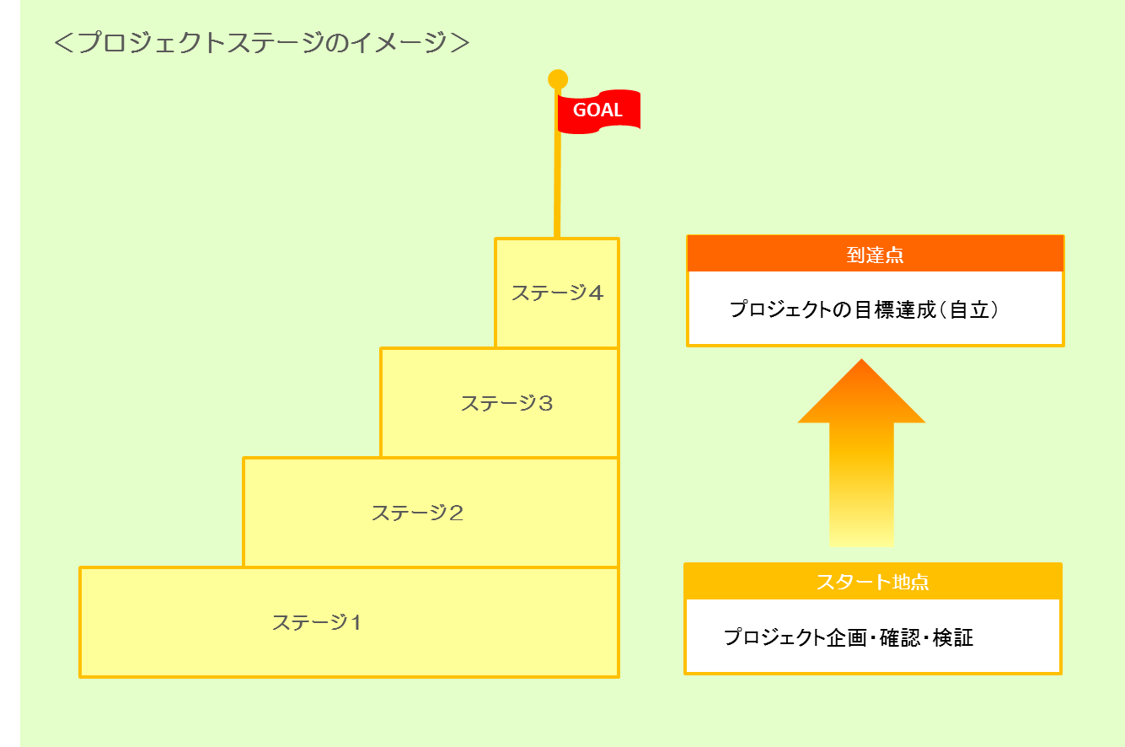
D-8. 前回助成修了時の課題や、継続したい理由を具体的にかつ簡潔に記載してください。 500字程度
 | 入力文字数： | 0 | 文字

D-9. 上記を踏まえた、今回申請プロジェクトでの改善点は何か、 また、今後も継続していく場合の最終目標(完了時期)等を記入してください。 500字程度
 | 入力文字数： | 0 | 文字
D-10. プロジェクト全体のスケジュール（スタート時から到達点まで）を4つのステージ分けた場合、 今回申請プロジェクトはどの位置にありますか。 １箇所チェック

(※注）
①当申請書のファイル名は、申請団体名に
変更の上、申請書受付アドレスへお送りください。
②「スケジュールと予算」シートについても、忘れずに
ご記入下さい。

③-1スケジュールと予算(1年目)
※黄色でハイライトされた
セルのみご記入くだい
＜選考時の評価ポイント＞
実効性 明確な成果が期待されること
効率性 助成金額に見合った成果が期待されること
信頼性 社会的信用があり、 プロジェクトの確実な実施が見込まれること
協働性 地域特性を考慮し、地域や企業、行政などを 巻き込み協働する活動であること
自立性 助成終了後の活動の展開や成果物の活用法 が明確で、自立していく道筋があるもの
発展性 (継続案件)
今までの活動や成果を通じて、更なる 人的・地域的な広がりが期待されること
E．スケジュール （各記入欄400字程度）
期 間 |  | 実 施 内 容

2021年 |  |  |  |  |  |  | 入力文字数： | 0 | 文字
4月～ | 9月
実施期間を 記入して 下さい。
(例)
1月～6月
各期間の達成目標となる取組や、プロジェクト進捗の節目と なる取組があれば、積極的に 設定・記入して下さい。
改行： ALT+Enterキー

2021年-2022年
10月～ | 3月 |  |  |  |  |  | 入力文字数： | 0 | 文字
実施期間を 記入して 下さい。
(例)
7月～12月

F．予算 （１年目） |  |  |  |  |  | 単位：円
 |  |  | 2021年-2022年 | 4月～ | 3月 | 計
 |  |  | 主な支出内容 | 金 額
水色でハイライトされたセルは、自動計算の上 表示されますので、入力不要です。
１．人件費 |  |  |  |  |  | ¥0

２．旅費交通費 |  |  |  |  |  | ¥0
※特定の費目に偏らない
ように、費目間の
バランスを考慮して
立案してください。

３．作業委託費 |  |  |  |  |  | ¥0

４．機械器具・ 物品購入費 |  |  |  |  |  | ¥0

５．会議費 |  |  |  |  |  | ¥0

６．借料 |  |  |  |  |  | ¥0

７．印刷・複写費 |  |  |  |  |  | ¥0

８．通信連絡費 |  |  |  |  |  | ¥0

９．その他 |  |  |  |  |  | ¥0

合 計 |  |  |  |  |  | ¥0
(※注）
①当申請書のファイル名は、申請団体名に
変更の上、申請書受付アドレスへお送り
ください
②「基本情報」シート、「プロジェクト概要」シートに
ついても、忘れずにご記入下さい。

③-2スケジュールと予算(2年目)
※黄色でハイライトされた
セルのみご記入くだい
＜選考時の評価ポイント＞
実効性 明確な成果が期待されること
効率性 助成金額に見合った成果が期待されること
信頼性 社会的信用があり、 プロジェクトの確実な実施が見込まれること
協働性 地域特性を考慮し、地域や企業、行政などを 巻き込み協働する活動であること
自立性 助成終了後の活動の展開や成果物の活用法 が明確で、自立していく道筋があるもの
発展性 (継続案件)
今までの活動や成果を通じて、更なる 人的・地域的な広がりが期待されること
E．スケジュール （各記入欄400字程度）
期 間 |  | 実 施 内 容

2022年 |  |  |  |  |  |  | 入力文字数： | 0 | 文字
4月～ | 9月
実施期間を 記入して 下さい。
(例)
1月～6月
各期間の達成目標となる取組や、プロジェクト進捗の節目と なる取組があれば、積極的に 設定・記入して下さい。
改行： ALT+Enterキー

2022年-2023年
10月～ | 3月 |  |  |  |  |  | 入力文字数： | 0 | 文字
実施期間を 記入して 下さい。
(例)
7月～12月

F．予算 （２年目） |  |  |  |  |  | 単位：円
 |  |  | 2022年-2023年 | 4月～ | 3月 | 合計
 |  |  | 主な支出内容 | 金 額
水色でハイライトされたセルは、自動計算の上 表示されますので、入力不要です。
１．人件費 |  |  |  |  |  | ¥0

２．旅費交通費 |  |  |  |  |  | ¥0
※特定の費目に偏らない
ように、費目間の
バランスを考慮して
立案してください。

３．作業委託費 |  |  |  |  |  | ¥0

４．機械器具・ 物品購入費 |  |  |  |  |  | ¥0

５．会議費 |  |  |  |  |  | ¥0

６．借料 |  |  |  |  |  | ¥0

７．印刷・複写費 |  |  |  |  |  | ¥0

８．通信連絡費 |  |  |  |  |  | ¥0

９．その他 |  |  |  |  |  | ¥0

合 計 |  |  |  |  |  | ¥0
(※注）
①当申請書のファイル名は、申請団体名に
変更の上、申請書受付アドレスへお送りください
②「基本情報」シート、「プロジェクト概要」シートに
ついても、忘れずにご記入下さい。

